1 Symbols
Plus | Más | plʌs
Minus | Menos | ˈmaɪnəs
Multiplied by | Multiplicado por | ˈmʌltəˌplaɪd baɪ
Divided by | Dividido por | dɪˈvaɪdəd baɪ
Plus or minus | Más o menos | plʌs ɔr ˈmaɪnəs | 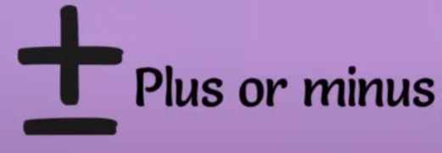
Is greater than | Es mayor que | ɪz ˈɡreɪtər ðæn
Is less than | Es menor que | ɪz lɛs ðæn
Is equal to | Es igual a | ɪz ˈikwəl tu
Is not equal to | No es igual a | ɪz nɑt ˈikwəl tu
Is similar to | Es similar a | ɪz ˈsɪmələr tu
Is congruent to | Es congruente con | ɪz congruent tu
Infinity | Infinito | ɪnˈfɪnəti
is greater than or equals | es mayor o igual a | ɪz ˈɡreɪtər ðæn ɔr ˈikwəlz
is less than or equals | es menor o igual a | ɪz lɛs ðæn ɔr ˈikwəlz
Is equivalent to | Es equivalente a | ɪz ɪˈkwɪvələnt tu
Implies | Implica | ɪmˈplaɪz
Theta | Theta | ˈθeɪtə | 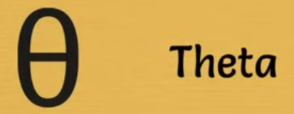
Empty set | Conjunto vacío | ˈɛmpti sɛt
Triangle or delta | Triángulo o delta | ˈtraɪˌæŋɡəl ɔr ˈdɛltə
For all | Para todos | fɔr ɔl | 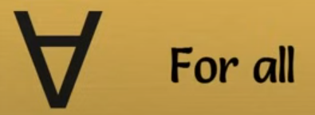
Pi | Pi | paɪ
Line AB | Línea AB | laɪn æb
Ray AB | Rayo AB | reɪ æb
Segment AB | Segmento AB | ˈsɛɡmənt æb
Right Angle | Ángulo recto | raɪt ˈæŋɡəl
Angle | Ángulo | ˈæŋɡəl
Sum of | Suma de | sʌm ʌv | 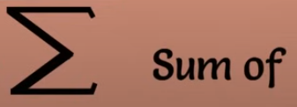
Braces (grouping) | Corchetes (agrupación) | ˈbreɪsəz (ˈɡrupɪŋ)
Brackets | Corchetes | ˈbrækəts
Parentheses (grouping) | Paréntesis (agrupación) | pəˈrɛnθəˌsiz (ˈɡrupɪŋ) | 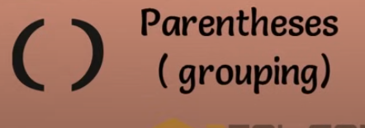
Integral | Integral | ˈɪntəɡrəl
Intersection of two sets | Intersección de dos conjuntos | ˌɪntərˈsɛkʃən ʌv tu sɛts
Union of two sets | Unión de dos conjuntos | ˈjunjən ʌv tu sɛts
Factorial | Factorial | Factorial | 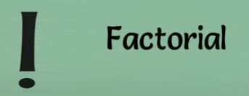
Therefore | Por lo tanto | ˈðɛrˌfɔr
Square root of | Raíz cuadrada de | skwɛr rut ʌv
Perpendicular
Exists
Percent

